2、报表数据截图提交
售楼系统产品考核剧本-报表数据输出
请导出或截图提交，提交的内容请注意应能明确识别考生信息。
产品考核报表
序号 | 部件/报表名称 | 涉及指标 | 查看路径 | 报表数据提交 | 样例
1 | 部门费用分析-发生口径 | 科目 | 部门费用分析-发生口径 | 请提交报表截图，需包含需要输出的报表指标及其对应数据 | 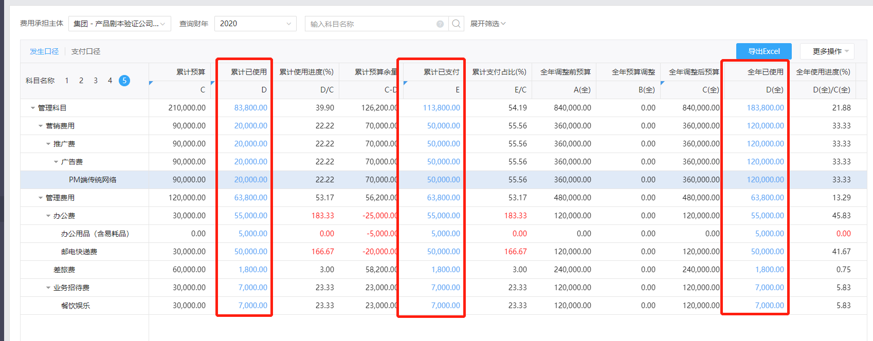
 |  | 累计已使用
 |  | 全年已使用
 |  | 累计已支付
 |  | 3月已使用
 |  | 4月已使用
 |  | 5月已使用
 |  | 6月已使用
 |  | 7月已使用
 |  | 8月已使用
2 | 部门费用分析-支付口径 | 科目 | 部门费用分析-发生口径 | 请提交报表截图，需包含需要输出的报表指标及其对应数据 | 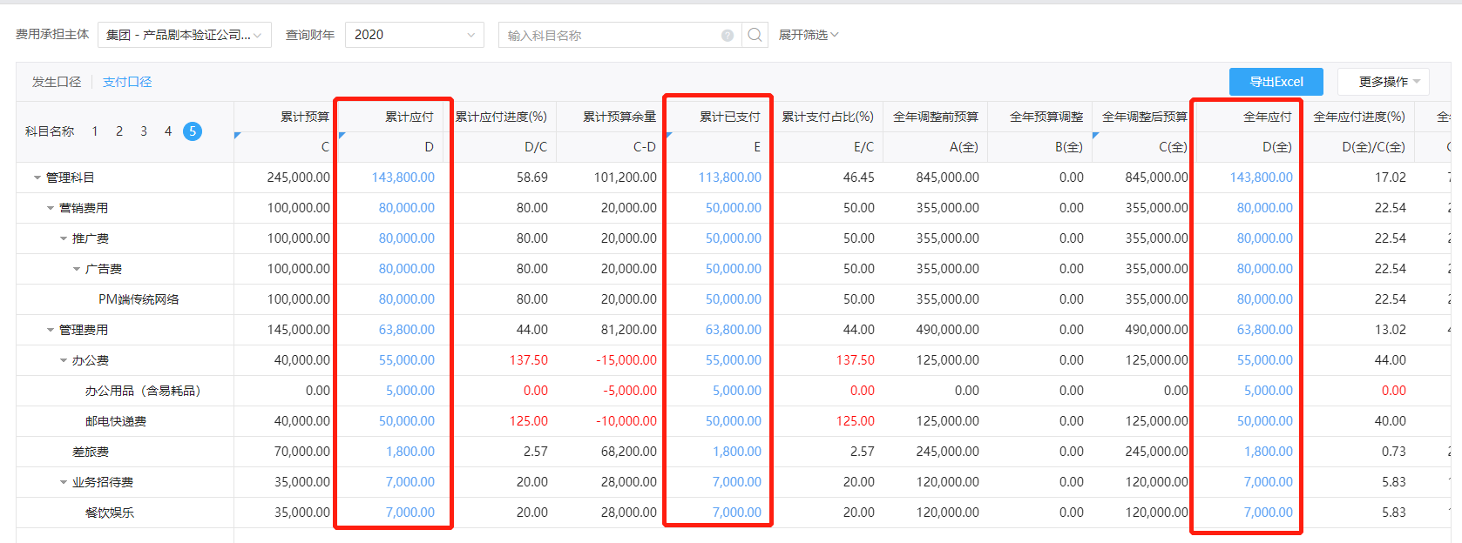
 |  | 累计应付
 |  | 全年应付
 |  | 累计已支付
 |  | 3月应付

附件1 全盘预算
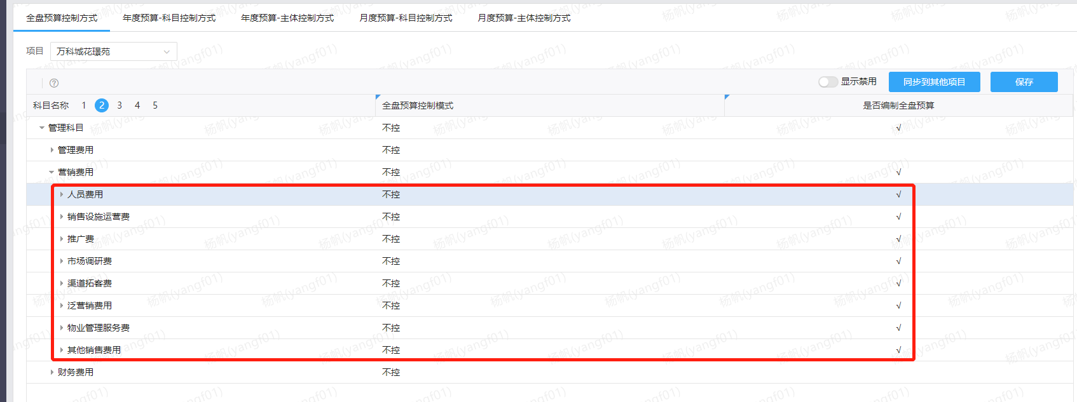
科目名称 | 目标费率(%) | 目标预算 | 2020年 |  | 2021年 |  | 2022年 |  | 年度汇总 | 累计实际发生
 |  |  | 预算 | 实际发生 | 预算 | 实际发生 | 预算 | 实际发生
管理科目 | 3.00 | 6,000.00 | 1,100.00 |  | 2,300.00 |  | 2,600.00 |  | 6,000.00
营销费用 | 3.00 | 6,000.00 | 1,100.00 |  | 2,300.00 |  | 2,600.00 |  | 6,000.00
人员费用 | 1.00 | 2,000.00 | 500.00 |  | 500.00 |  | 1,000.00 |  | 2,000.00
销售设施运营费 | 0.30 | 600.00 | 200.00 |  | 300.00 |  | 100.00 |  | 600.00
推广费 | 1.10 | 2,200.00 | 200.00 |  | 1,000.00 |  | 1,000.00 |  | 2,200.00
市场调研费 | 0.60 | 1,200.00 | 200.00 |  | 500.00 |  | 500.00 |  | 1,200.00
渠道拓客费 | 0.00 | 0.00 | 0.00 |  | 0.00 |  | 0.00 |  | 0.00
泛营销费用 | 0.00 | 0.00 | 0.00 |  | 0.00 |  | 0.00 |  | 0.00
物业管理服务费 | 0.00 | 0.00 | 0.00 |  | 0.00 |  | 0.00 |  | 0.00
其他销售费用 | 0.00 | 0.00 | 0.00 |  | 0.00 |  | 0.00 |  | 0.00

